Legendas
Variáveis |  |  | Observações
ID | Identificação (brinco) |  | Não fazem parte das 67 carcaças
GG | Grupamento genético
 | DSI = Dorper Santa Inês
 | SI = Santa Inês
PCIC | Peso corporal ao início do confinamento (kg)
TPC | Tempo de permanência em confinamento (dias)
Paleta | Peso da paleta (kg)
Pernil | Peso da pernil (kg)
Pescoco | Peso da pescoço (kg)
Lombo | Peso da lombo (kg)
Costela | Peso da costela (kg)
PAL_MUSC | Músculo da paleta (kg)
PAL_OSSO | Osso da paleta (kg)
PAL_GORD | Gordura da paleta (kg)
PER_MUSC | Músculo da pernil (kg)
PER_OSSO | Osso da pernil (kg)
PER_GORD | Gordura da pernil (kg)
LOM_MUSC | Músculo da lombo (kg)
LOM_OSSO | Osso da lombo (kg)
LOM_GORD | Gordura da lombo (kg)
COST_MUS | Músculo da costela (kg)
COST_OSSO | Osso da costela (kg)
COST_GORD | Gordura da costela (kg)
Muscle_Kg | Músculo total (kg) | da carcaça
Fat_Kg | Gordura total (kg)
Bone_Kg | Osso total (kg)
Muscle_Perc | Porcentagem de músculo total (%) | em relação ao peso da carcaça fria (kg)
Fat_Perc | Porcentagem de gordura total (%)
Bone_Perc | Porcentagem de osso total (%)
M_G | Relação músculo gordura | Adimensionais, relação entre pesos
M_O | Relação músculo osso
G_O | Relação gordura osso
MG_O | Relação músculo+gordura osso (porção comestível)
PCA_kg | Peso corporal ao abate (kg)
PCQ_kg | Peso de carcaça quente (kg)
PCF_kg | Peso de carcaça fria (kg)
RCF | Rendimento de carcaça fria
AOLus_cm2 | Área do olho-de-lombo (cm2) | Medida entre a 12-13 costela
EGSus_mm | Espessura de gordura subcutânea (cm)
CONF | Escore de conformação (E, U, R O e P) | Sistema EUROP de classificação de carcaças ovinas
ACAB | Escore de acabamento (1 a 5)
CATEGORIA | Categoria de peso de carcaça fria, maior que 13 kg (PESADA) e menor ou igual a 13 kg (LEVE)

D_ | Vista dorsal
L_ | Vista lateral
AR | Área (cm2)
PE | Perímetro (cm)
LA | Largura (cm)
CO | Comprimento (cm)
CIR | Circularidade (adimensional)
SOL | Solidicidade (adimensional)
PRO | Proporção largura comprimento (adimensional)
CON | Convexidade (adimensional)
pH0 | pH medido 45 min após sangria
pH 24 | pH medido 24 h após sangria
L* | Luminosidade
a* | Coordenada vermelho/verde (+a indica vermleho e –a indica verde)
b* | Coordenada amarelo / azul (+b indica amarelo e –b indica azul)
cocção | Perda por cocção ou cozimento
chroma | Croma ou saturação
H0 | Tonalidade
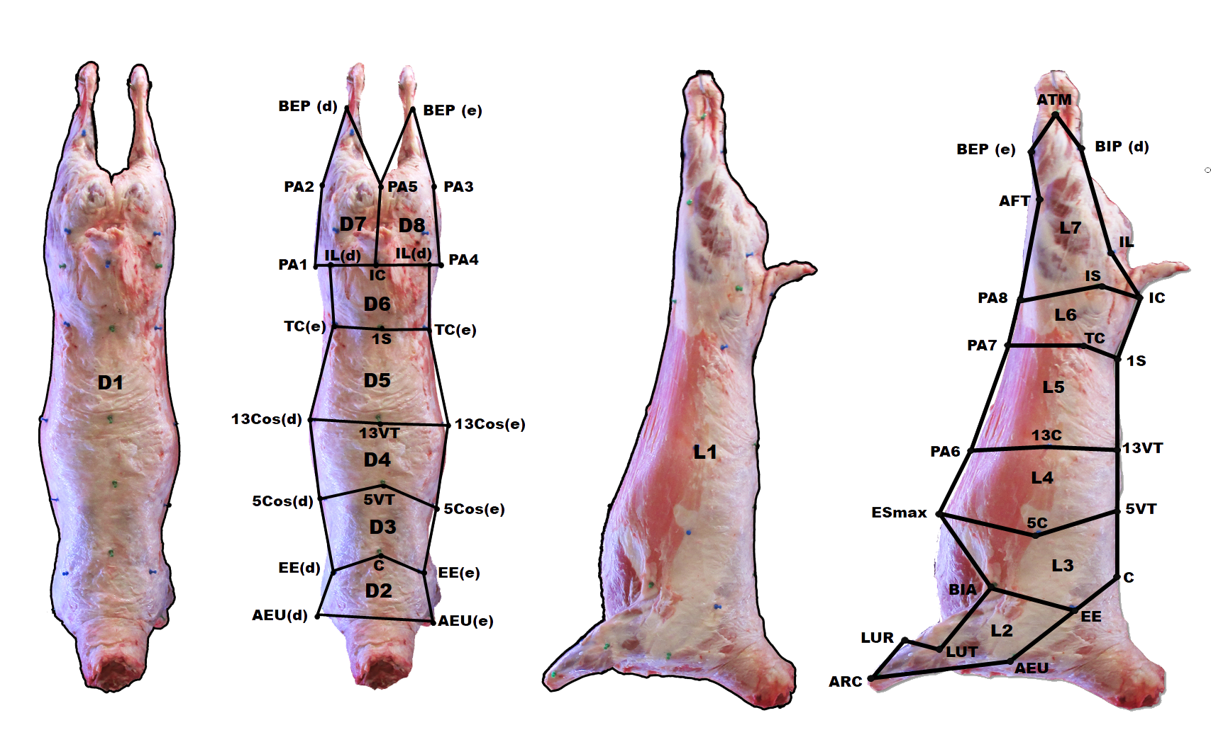
textura | Força de cizalhamento (kgf/m2)

De acordo com o modelo da imagem em anexo:
D_AR1_cm2 | D1
D_PE1_cm
D_LA1_cm
D_CO1_cm
D_CIR1
D_SOL1
D_PRO1
D_CON1
D_SAR1_cm2 | D2
D_PESAR1_cm
D_LASAR1_cm
D_COSAR1_cm
D_CIRSAR1
D_SOLSAR1
D_PROSAR1
D_CONSAR1
D_SAR2_cm2 | D3
D_PESAR2_cm
D_LASAR2_cm
D_COSAR2_cm
D_CIRSAR2
D_SOLSAR2
D_PROSAR2
D_CONSAR2
D_SAR3_cm2 | D4
D_PESAR3_cm
D_LASAR3_cm
D_COSAR3_cm
D_CIRSAR3
D_SOLSAR3
D_PROSAR3
D_CONSAR3
D_SAR4_cm2 | D5
D_PESAR4_cm
D_LASAR4_cm
D_COSAR4_cm
D_CIRSAR4
D_SOLSAR4
D_PROSAR4
D_CONSAR4
D_SAR5_cm2 | D6
D_PESAR5_cm
D_LASAR5_cm
D_COSAR5_cm
D_CIRSAR5
D_SOLSAR5
D_PROSAR5
D_CONSAR5
D_SAR6_cm2 | D7
D_PESAR6_cm
D_LASAR6_cm
D_COSAR6_cm
D_CIRSAR6
D_SOLSAR6
D_PROSAR6
D_CONSAR6
D_SAR7_cm2 | D8
D_PESAR7_cm
D_LASAR7_cm
D_COSAR7_cm
D_CIRSAR7
D_SOLSAR7
D_PROSAR7
D_CONSAR7
L_AR1_cm2 | L1
L_PE1_cm
L_LA1_cm
L_CO1_cm
L_CIR1
L_SOL1
L_PRO1
L_CON1
L_SAR1_cm2 | L2
L_PESAR1_cm
L_LASAR1_cm
L_COSAR1_cm
L_CIRSAR1
L_SOLSAR1
L_PROSAR1
L_CONSAR1
L_SAR2_cm2 | L3
L_PESAR2_cm
L_LASAR2_cm
L_COSAR2_cm
L_CIRSAR2
L_SOLSAR2
L_PROSAR2
L_CONSAR2
L_SAR3_cm2 | L4
L_PESAR3_cm
L_LASAR3_cm
L_COSAR3_cm
L_CIRSAR3
L_SOLSAR3
L_PROSAR3
L_CONSAR3
L_SAR4_cm2 | L5
L_PESAR4_cm
L_LASAR4_cm
L_COSAR4_cm
L_CIRSAR4
L_SOLSAR4
L_PROSAR4
L_CONSAR4
L_SAR5_cm2 | L6
L_PESAR5_cm
L_LASAR5_cm
L_COSAR5_cm
L_CIRSAR5
L_SOLSAR5
L_PROSAR5
L_CONSAR5
L_SAR6_cm2 | L7
L_PESAR6_cm
L_LASAR6_cm
L_COSAR6_cm
L_CIRSAR6
L_SOLSAR6
L_PROSAR6
L_CONSAR6

